Bai01
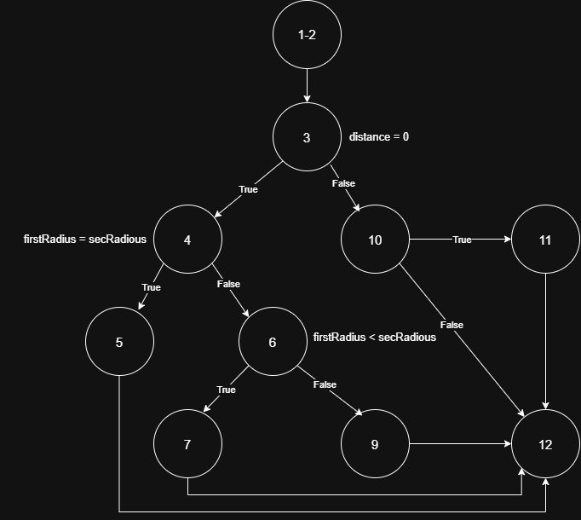
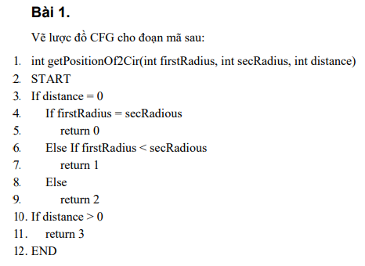

Bai02
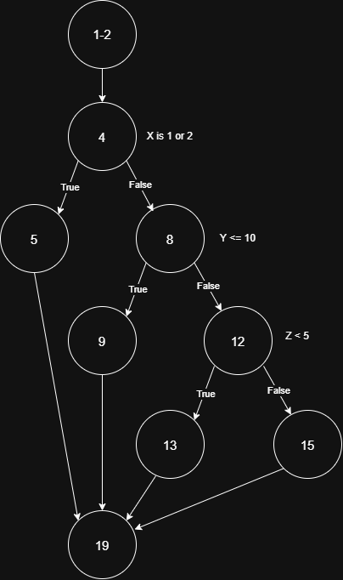
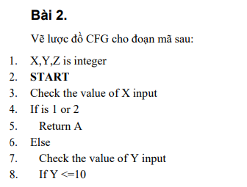

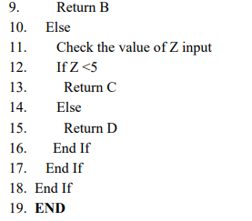

s

Bai03
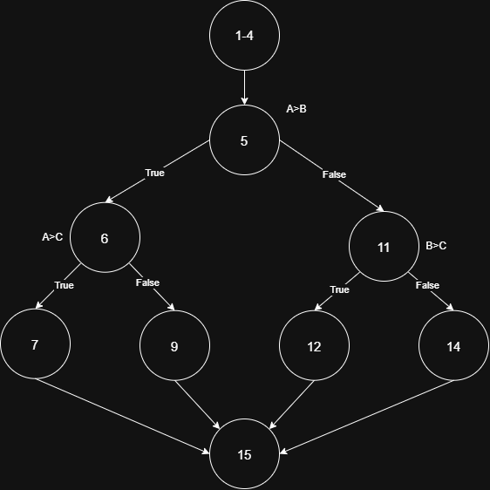
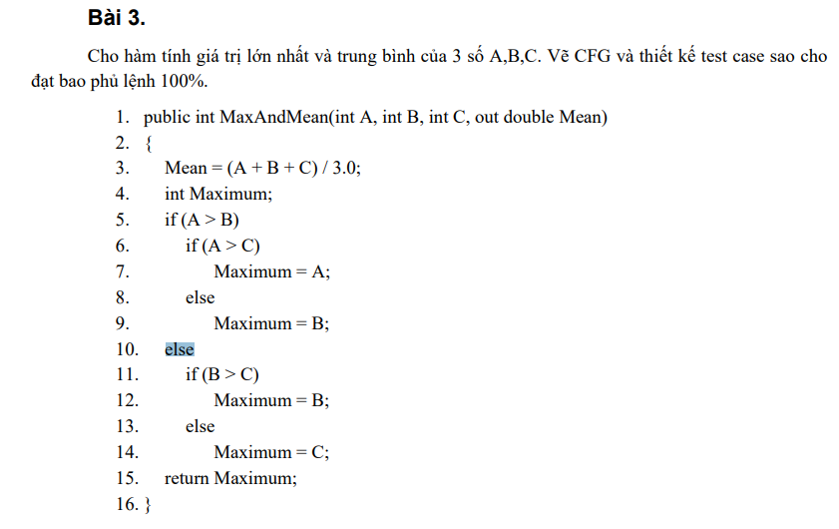
STT | Condition | Input |  |  | Line number excuted | Expected Result
 |  | A | B | C
1 | A>B, A>C | 3 | 2 | 1 | 1-4, 5, 6, 7, 15 | 3
2 | A>B, A<C | 2 | 1 | 3 | 1-4, 5, 6, 9, 15 | 3
3 | A<B, B>C | 1 | 3 | 2 | 1-4, 5, 11, 12, 15 | 3
4 | A<B, B<C | 1 | 2 | 3 | 1-4, 5, 11, 14, 15 | 3

Bai04
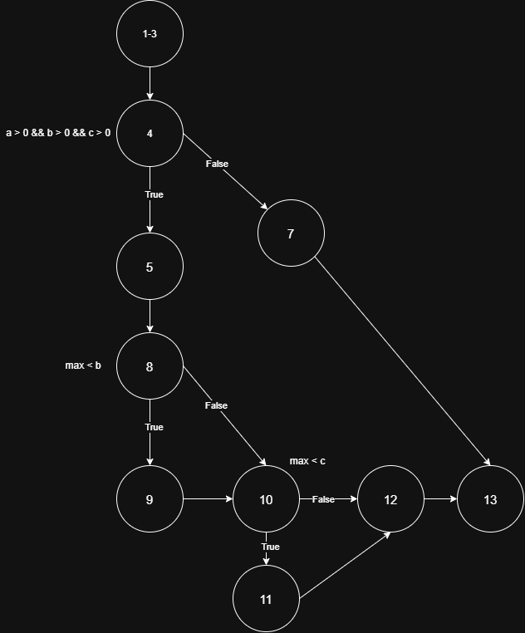
STT | Condition | Input |  |  | Line number excuted | Expected Result
 |  | a | b | c
1 | a < 0 && b < 0 && c < 0 | 0 | 0 | 0 | 1-3, 4, 7 13 | 0
2 | a > 0 && b > 0 && c > 0 max < b max < c | 2 | 3 | 4 | 1-3, 4, 5, 8, 9, 10, 11, 12, 13 | 4
3 | a > 0 && b > 0 && c > 0 max > b max > c | 3 | 2 | 1 | 1-3, 4, 5, 8, 10, 12, 13 | 3

Bai05
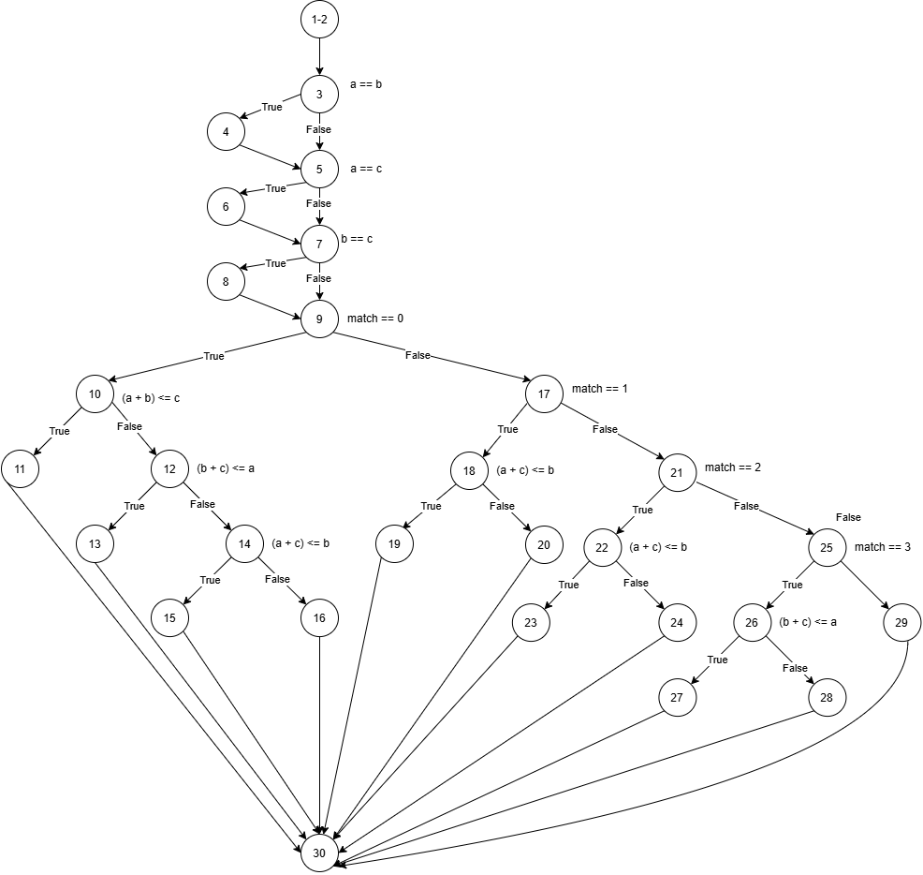

STT | Condition | Input |  |  | Line number excuted | Expected Result
 |  | a | b | c
1 | a !=b, a != c, b != c, (a+b)<=c | 1 | 2 | 3 | 1-2, 3, 5, 7, 9, 10,11,30 | "Not a Triangle"
2 | a !=b, a != c, b != c, (a+b)>c, (b+c) <= a | 3 | 1 | 2 | 1-2, 3, 5, 7, 9, 10,11, 12, 13, 30 | "Not a Triangle"
3 | a !=b, a != c, b != c, (a+b)>c, (b+c) > a, (a+c) <=b | 1 | 3 | 2 | 1-2, 3, 5, 7, 9, 10,11, 12, 14, 15, 30 | "Not a Triangle"
4 | a !=b, a != c, b != c, (a+b)>c, (b+c) > a, (a+c) >b | 4 | 5 | 6 | 1-2, 3, 5, 7, 9, 10,11, 12, 14, 16, 30 | "Triangle is Scalene"
5 | a ==b, a != c, b != c, match == 1, (a+c) <= b | 2 | 2 | 3 | 1-2, 3, 5, 7, 9, 17, 18, 20, 30 | "Triangle is Isosceles"
6 | a !=b, a == c, b != c, match != 1, match==2, (a+c) <= b | 2 | 4 | 2 | 1-2, 3, 5, 7, 9, 17, 21, 22, 23, 30 | "Not a Triangle"
7 | a !=b, a == c, b != c, match != 1, match==2, (a+c) > b | 2 | 3 | 2 | 1-2, 3, 5, 7, 9, 17, 21, 22, 24, 30 | "Triangle is Isosceles"
8 | a !=b, a != c, b == c, match != 1, match!=2, match==3, (b+c) <= a | 4 | 2 | 2 | 1-2, 3, 5, 7, 9, 17, 21, 25, 26, 27, 30 | "Not a Triangle"
9 | a !=b, a != c, b == c, match != 1, match!=2, match==3, (b+c) >a | 3 | 2 | 2 | 1-2, 3, 5, 7, 9, 17, 21, 25, 26, 28, 30 | "Triangle is Isosceles"
10 | a ==b, a == c, b == c | 3 | 3 | 3 | 1-2, 3, 4, 5, 6, 7, 8, 9, 17, 21, 25, 29, 30 | "Triangle is Equilateral"

Bai06
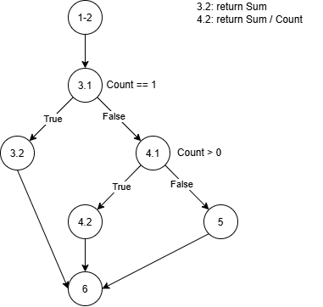

STT | Condition | Input |  | Line number excuted | Expected Result
 |  | Sum | Count
1 | Count == 1 | 6 | 1 | 1-2, 3.1, 3.2, 6 | 5
2 | Count !=1, Count > 0 | 6 | 2 | 1-2, 3.1, 4.1, 4.2, 6 | 3
3 | Count !=1, Count < 0 | 6 | -1 | 1-2, 3.1, 4.1, 5, 6 | 0

Bai08
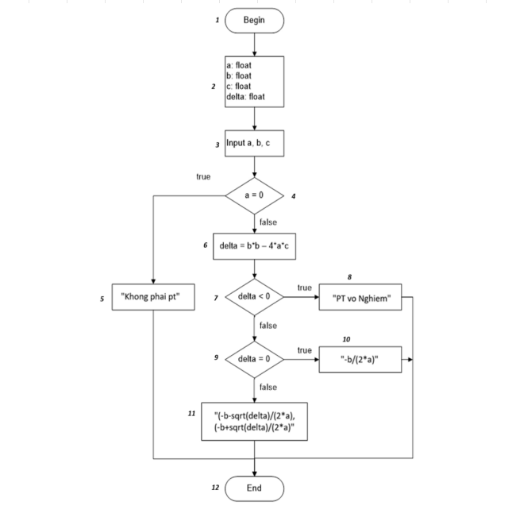
STT | Condition | Input |  |  |  | Line number excuted | Expected Result
 |  | a | b | c | delta
1 | a = 0 | 0 | 2 | 2 | 4 | 1,2,3,4,5,12 | "Khong phai pt"
2 | a != 0, delta <0 | 1 | 1 | 1 | -3 | 1,2,3,4,6,7,8,12 | "PT vô nghiệm"
3 | a != 0, delta >0 | 1 | -2 | 1 | 0 | 1,2,3,4,6,7,9,10.12 | "1.00"
4 | a!=0, delta > 0, delta != 0 | 1 | -3 | 2 | 1 | 1,2,3,4,6,7,9,1112 | "1.00,2.00"

Bai09
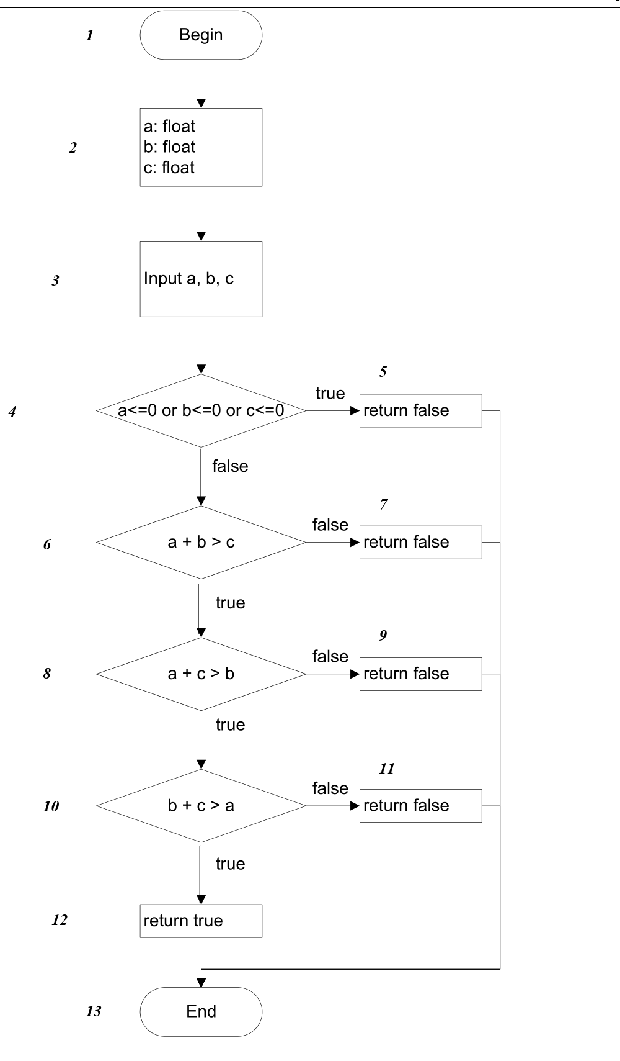
STT | Condition | Input |  |  | Line number excuted | Expected Result
 |  | a | b | c
1 | a <= 0 or b <= 0 or c <= 0 | -1 | 2 | 3 | 1,2,3,4,5,13 | false
2 | a + b <= c | 1 | 2 | 3 | 1,2,3,4,6,7,13 | false
3 | a + c <= b | 1 | 4 | 2 | 1,2,3,4,6,8,9,13 | false
4 | b + c <= a | 5 | 2 | 2 | 1,2,3,4,6,8,10,11,13 | false
5 | a, b, c > 0 và thỏa mãn BĐT tam giác | 3 | 4 | 5 | 1,2,3,4,6,8,10,12,13 | true

Bai10
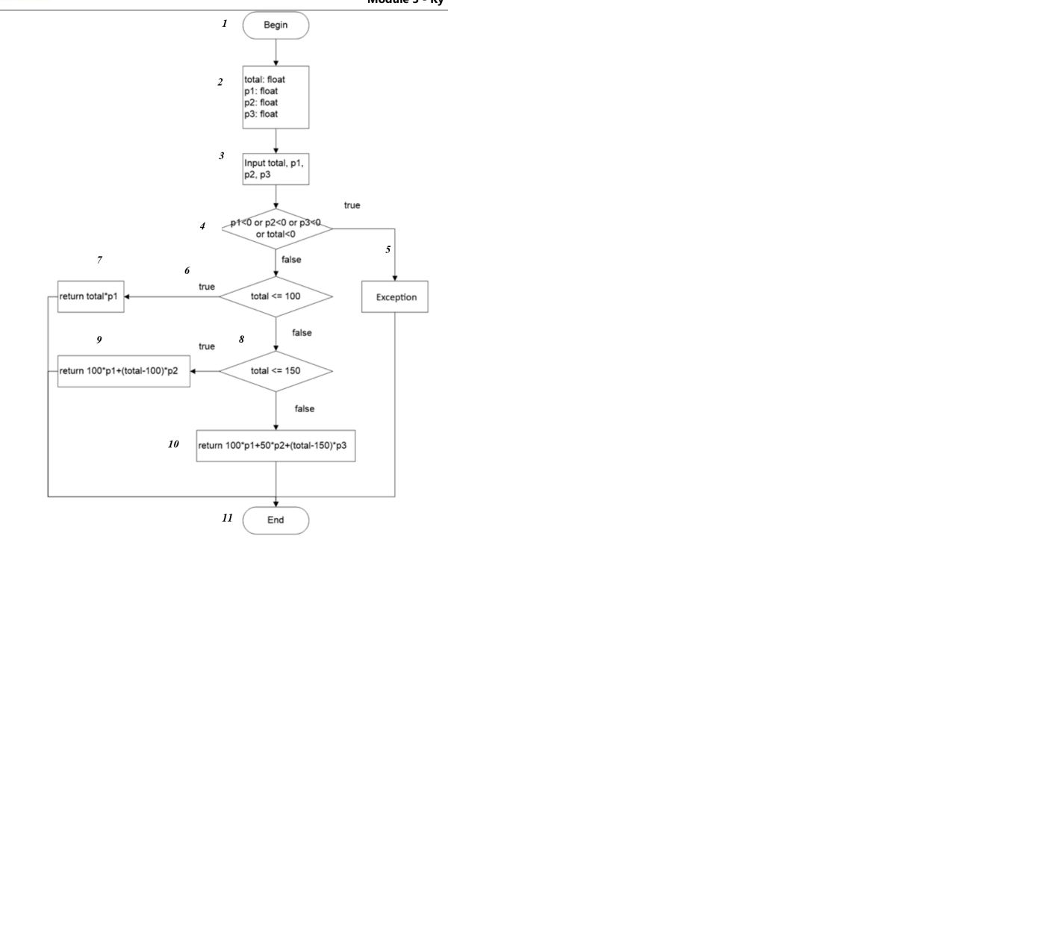
STT | Condition | Input |  |  |  | Line number excuted | Expected Result
 |  | total | p1 | p2 | p3
1 | total < 0 or p1 < 0 or p2 < 0 or p3 < 0 | -10 | 10 | 15 | 20 | 1,2,3,4,5,11 | Exception
2 | total <= 100 | 80 | 10 | 15 | 20 | 1,2,3,4,6,7,11 | 800
3 | 100 < total <= 150 | 120 | 10 | 15 | 20 | 1,2,3,4,6,8,9,11 | 1300
4 | total > 150 | 160 | 10 | 15 | 20 | 1,2,3,4,6,8,10,11 | 1950

Bai11
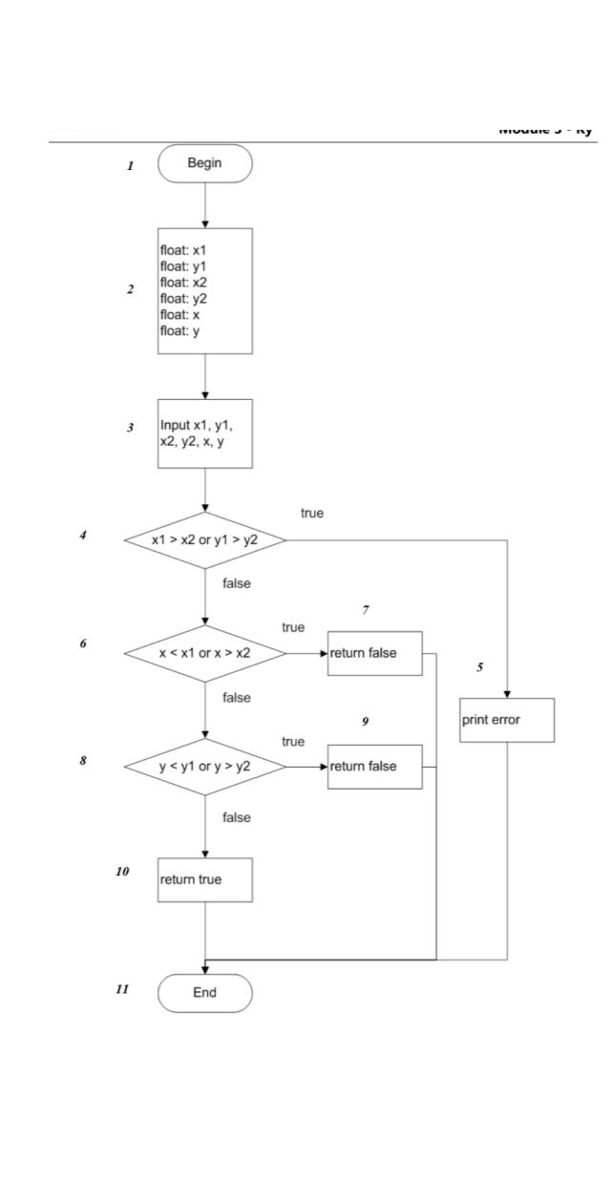
STT | Condition | Input |  |  |  |  |  | Line number excuted | Expected Result
 |  | x1 | y1 | x2 | y2 | x | y
1 | x1 > x2 or y1 > y2 (Input không hợp lệ) | 5 | 2 | 3 | 4 | 4 | 3 | 1,2,3,4,5,11 | print error (Exception)
2 | x < x1 or x > x2 (x ngoài HCN) | 1 | 1 | 5 | 5 | 6 | 3 | 1,2,3,4,6,7,11 | false
3 | x1 <= x <= x2, y < y1 or y > y2 (y ngoài HCN) | 1 | 1 | 5 | 5 | 3 | 6 | 1,2,3,4,6,8,9,11 | false
4 | x1 <= x <= x2, y1 <= y <= y2 (Điểm trong HCN) | 1 | 1 | 5 | 5 | 3 | 3 | 1,2,3,4,6,8,10,11 | true

Bai12
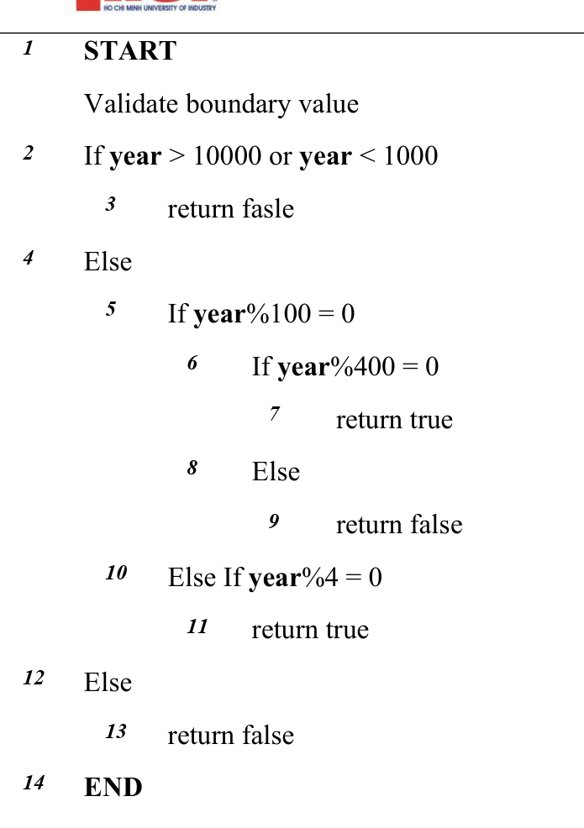
STT | Condition | Input | Line number excuted | Expected Result
 |  | year
1 | year < 1000 or year > 10000 | 999 | 1,2,3,14 | false
2 | 1000 <= year <= 10000, year%100 == 0, year%400 == 0 | 2000 | 1,2,4,5,6,7,14 | true
3 | 1000 <= year <= 10000, year%100 == 0, year%400 != 0 | 1900 | 1,2,4,5,6,8,9,14 | false
4 | 1000 <= year <= 10000, year%100 != 0, year%4 == 0 | 2024 | 1,2,4,5,10,11,14 | true
5 | 1000 <= year <= 10000, year%100 != 0, year%4 != 0 | 2023 | 1,2,4,5,10,12,13,14 | false

Bai13
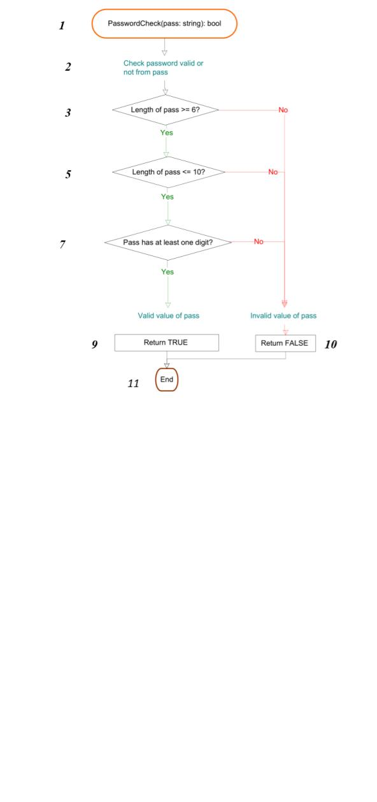
STT | Condition | Input | Line number excuted | Expected Result
 |  | pass
1 | Length of pass < 6 | Abc1 | 1,2,3,10,11 | false
2 | Length of pass > 10 | Abcdef123456 | 1,2,3,5,10,11 | false
3 | 6 <= Length <= 10, pass không có ký số nào | Password | 1,2,3,5,7,10,11 | false
4 | 6 <= Length <= 10, pass có ít nhất 1 ký số | Pass123 | 1,2,3,5,7,9,11 | true

Bai15
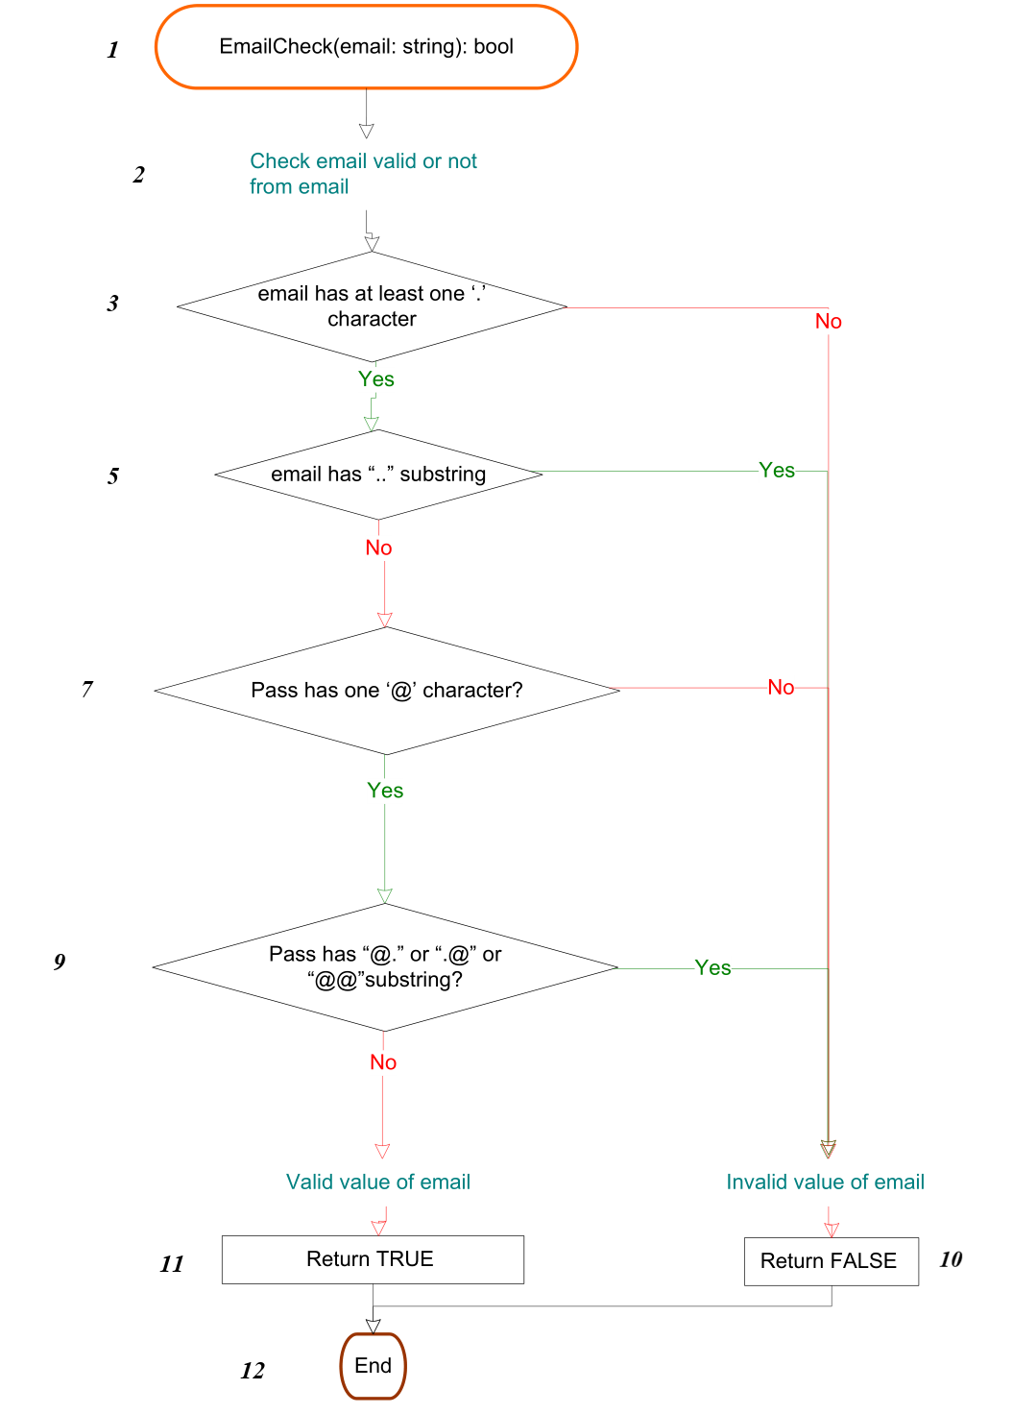
STT | Condition | Input | Line number excuted | Expected Result
 |  | email
1 | email không có ký tự '.' | user@domain | 1,2,3,4,12 | false
2 | email có '.' nhưng chứa chuỗi '..' | user..name@domain.com | 1,2,3,5,10,12 | false
3 | email có '.', không có '..', không có đúng 1 ký tự '@' | userdomain.com | 1,2,3,5,7,10,12 | false
4 | email có 1 '@', có '.', nhưng chứa chuỗi '@.' hoặc '.@' hoặc '@@' | user@.domain.com | 1,2,3,5,7,9,10,12 | false
5 | email hợp lệ thỏa mãn tất cả điều kiện | user@gmail.com | 1,2,3,5,7,9,11,12 | true

Bai16
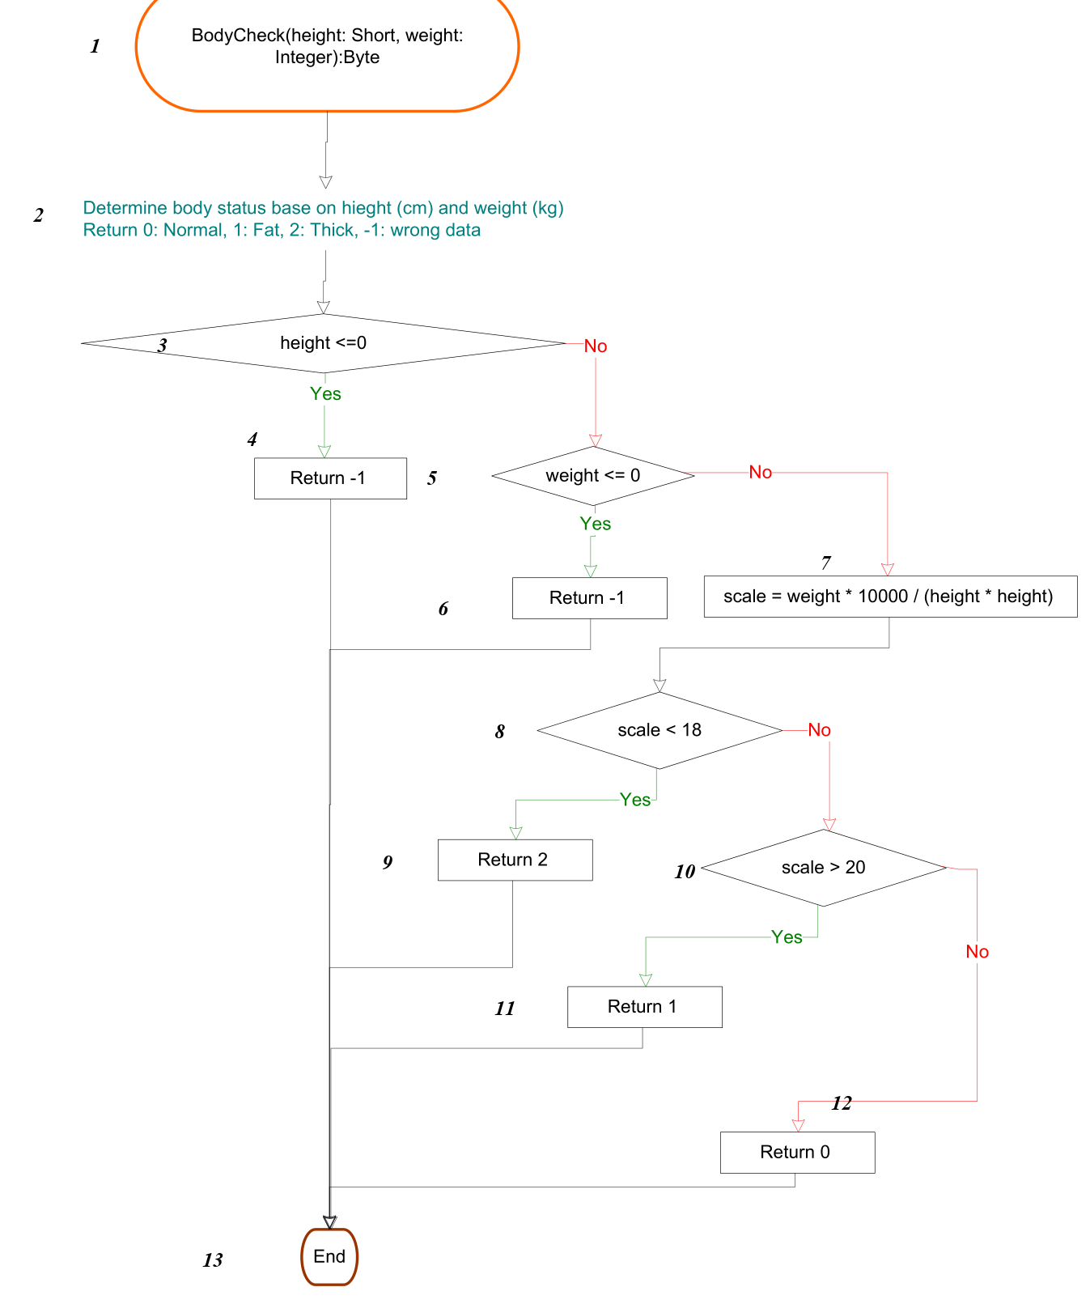
STT | Condition | Input |  | Line number excuted | Expected Result
 |  | height | weight
1 | height <= 0 | 0 | 60 | 1,2,3,4,13 | -1
2 | height > 0, weight <= 0 | 170 | -5 | 1,2,3,5,6,13 | -1
3 | height > 0, weight > 0, scale < 18 (Gầy / Thick) | 170 | 45 | 1,2,3,5,7,8,9,13 | 2
4 | height > 0, weight > 0, scale > 20 (Mập / Fat) | 160 | 65 | 1,2,3,5,7,8,10,11,13 | 1
5 | height > 0, weight > 0, 18 <= scale <= 20 (Bình thường / Normal) | 170 | 55 | 1,2,3,5,7,8,10,12,13 | 0

Bai17
STT | Condition | Input | Line number excuted | Expected Result
 |  | tmp
1 | str[0] == tmp (Ký tự trùng ngay tại vị trí đầu i = 0) | 's' | 1,2,3,4,6,7 | 0
2 | str[1] == tmp (Ký tự trùng tại vị trí i > 0) | 't' | 1,2,3,5,2,3,4,6,7 | 1
3 | tmp không có trong chuỗi (duyệt hết chuỗi đến '\0') | 'x' | 1,2,3,5,...,2,6,7 | 32767

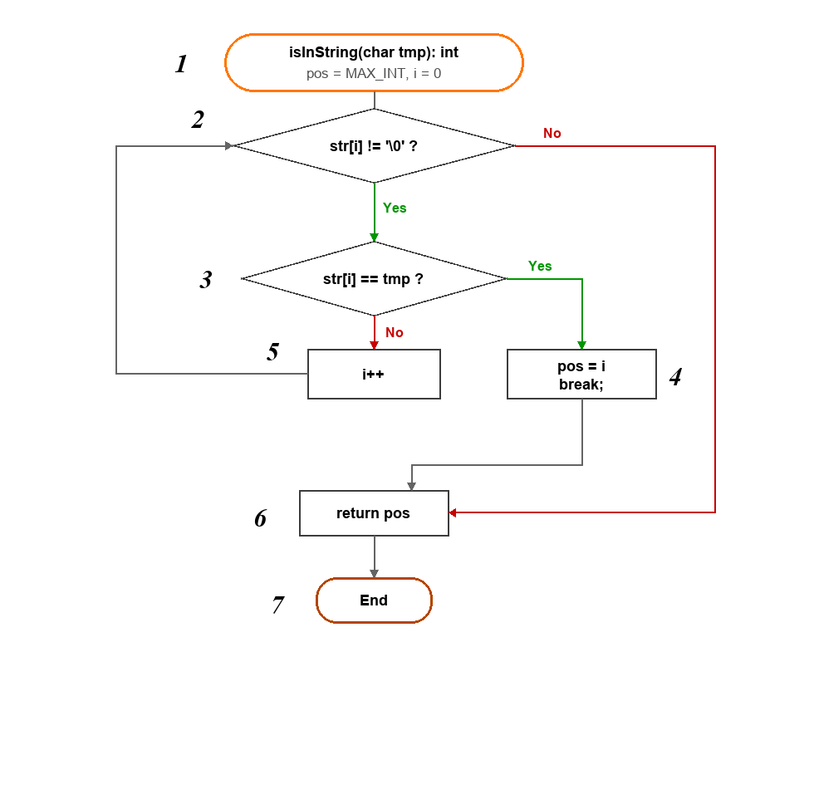
* Ghi chú:
- Chuỗi cố định trong thuật toán: str = "statement coverage" (độ dài 18 ký tự).
- Mã nguồn khởi tạo pos = MAX_INT (32767), nếu không tìm thấy ký tự thì trả về pos = 32767.
- Bao phủ nhánh: Cả 2 điều kiện (Node 2: str[i] != '\0' và Node 3: str[i] == tmp) đều được thực thi cả 2 nhánh Yes và No -> Đạt 100% Branch Coverage.

